記入例
全員 | 提出書類：5月25日（月）までにAPCC事務局へ提出 |  |  |  |  |  |  |  |  |  |  |  |  |  |  |  |  |  | Country/Region |  |  |  |  |  | 記入しないでください
 |  |  |  |  |  |  |  |  |  |  |  |  |  |  |  |  |  |  | APCC ID No.

BRIDGE Challenge Trip INFORMATION SHEET
参加者自己紹介シート （※全て英語で記入してください）
■Participant’s Information (参加者情報）
Name 氏名 |  | (First Name) 名 |  |  |  |  |  |  |  |  | (Family Name) 姓 |  |  |  |  |  |  |  |  |  |  |  |  | 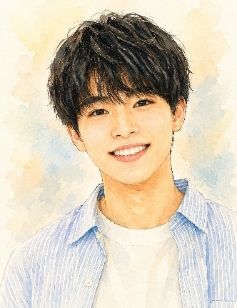
 |  | Asia |  |  |  |  |  |  |  |  | Taro
Birth Date 生年月日
 |  | (Month)月 |  |  |  | (Day)日 |  |  | (Year)年 | Gender 性別 |  |  |  | ☒ |  | M（男） |  |  | □ |  | F（女）
 |  | 7 |  |  | / | 15 |  | / | 2011

English 英語レベル |  | □ | 1：Not at all |  |  |  | ☒ | 2：Simple Phrases |  |  | □ | 3：Daily Conv. |  |  |  |  |  | □ | 4：Fluent
 |  |  | （全くできない） |  |  |  |  | （挨拶程度） |  |  |  | （日常会話レベル） |  |  |  |  |  |  | （流暢に話せる）
Hobby 趣味 |  |  |  |  |  |  |  |  |  |  |  |  |  |  |  |  | Age 年齢
 |  | Plaing baseball, Watching movies |  |  |  |  |  |  |  |  |  |  |  |  |  |  |  |  |  | 14

Q1. Do you have any allergies? （何かアレルギーがありますか？） |  |  |  |  |  |  |  |  |  |  |  |  |  | ☒ | Yes（はい） |  |  |  |  |  |  | □ | No（いいえ）
Q2. If "YES", please tell us the deteils. （Q1で「はい」の方は、詳細を記入してください） ※Medical Information Sheet（医療情報シート）に記載した内容と同じ内容を記入してください。 Medical Information Sheetに記載のないものや、医師の判断に基づかない情報、好き嫌いなどは記入しないでください。また、ホストファミリーや海外窓口に特別な配慮を求めることはできません。 |  |  |  |  |  |  |  |  |  |  |  |  |  | ☒ | Food（食物） |  |  | …… |  | ( | Peanuts |  |  |  |  | )
 |  |  |  |  |  |  |  |  |  |  |  |  |  | □ | Dogs（犬） |  |  |  |  | □ | Cats（ネコ）
 |  |  |  |  |  |  |  |  |  |  |  |  |  | □ | Others（その他） |  |  |  | … | ( |  |  |  |  |  | )
■Family Information (基本情報）
「+81」は日本の国番号です。
電話番号の先頭の「0」を取って記入してください。
Home Address 住所 |  |  |  | 1-4-13-606 APCC Maison, Maizuru, Chuo-ku, Fukuoka
 |  |  |  | 810 -0073, JAPAN
TEL 電話番号 |  |  |  | +81-92-710-6102／+81-90-0123-4567 (Mobile) |  |  |  |  |  |  |  |  | E-mail |  |  |  | apcc.challege-trip@gmail.com
■Family Members（家族構成）
Name |  |  |  |  |  |  | Sex |  | Relation |  | Date of Birth 生年月日 |  |  |  |  |  |  |  | Age |  | Occupation
氏名 |  |  |  |  |  |  | 性別 |  | 続柄 |  | Month（月） |  |  | Day（日） |  |  | Year（年） |  | 年齢 |  | 職業
Taro |  |  |  |  |  |  | M |  | myself (本人） |  | 7 |  | / | 15 |  | / | 2011 |  | 14 |  | Junior high school student
Ichiro |  |  |  |  |  |  | M |  | Father |  | 3 |  | / | 1 |  | / | 1977 |  | 48 |  | Office worker
Hanako |  |  |  |  |  |  | F |  | Mother |  | 12 |  | / | 15 |  | / | 1978 |  | 47 |  | Nurse
Sakura |  |  |  |  |  |  | F |  | Sister |  | 9 |  | / | 20 |  | / | 2007 |  | 18 |  | College student
Jiro |  |  |  |  |  |  | M |  | Brother |  | 10 |  | / | 7 |  | / | 2014 |  | 12 |  | Elementary school student
 |  |  |  |  |  |  |  |  |  |  |  |  | / |  |  | /

Message from Japanese participant （ホストファミリーへのメッセージ）
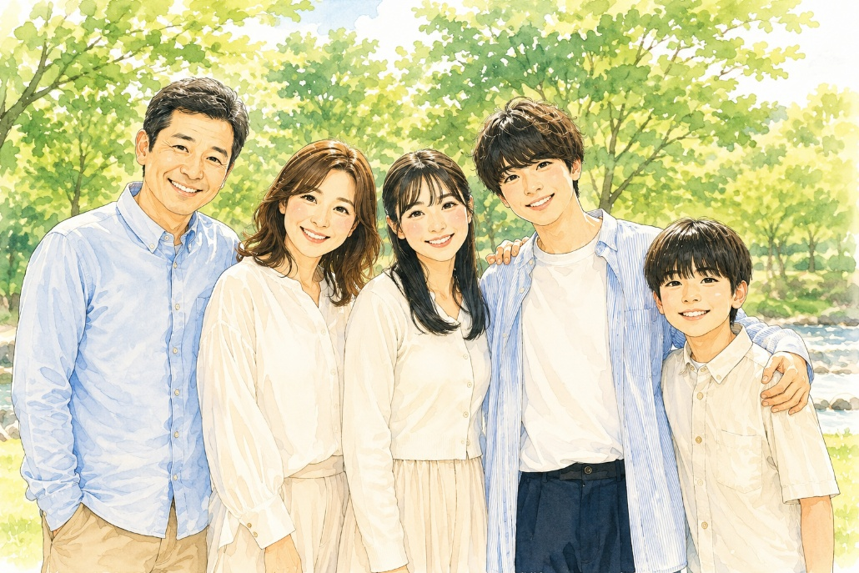 Taro Hanako Sakura Myself Jiro |  |  |  |  |  |  |  |  |  |  |  |  |  |  |  | My Goals for the Challenge Trip （チャレンジトリップで頑張りたいこと・目標）
 |  |  |  |  |  |  |  |  |  |  |  |  |  |  |  | I want to make friends and talk with many people from different countries. I want to learn about different cultures and try new experiences.

 |  |  |  |  |  |  |  |  |  |  |  |  |  |  |  | About Yourself, Your Family & Other Messages （自己紹介、家族について、メッセージなど書いてください） ※SNSの情報（IDやQRコードなど）は記入しないでください。

 |  |  |  |  |  |  |  |  |  |  |  |  |  |  |  | Hello! My name is Taro. I am 14 years old and I am from Japan. I like watching movies, so I want to watch movies or anime from your country. I am really interested in them. My English is not very good, but I will try my best to talk with your family. I want to enjoy spending time and talking with you all. Thank you very much for having me!

